Dashboard
Receita
 | receita (k, R$) | ticket médio (k, R$)
Sep-20 | 259 | 51.9
Oct-20 | 1,676 | 47.9
Nov-20 | 2,279 | 51.8
Dec-20 | 2,603 | 78.9
Jan-21 | 2,297 | 71.8
Feb-21 | 3,631 | 53.4
Mar-21 | 7,911 | 66.5
Apr-21 | 7,478 | 52.7
May-21 | 21,508 | 54.6
Jun-21 | 33,179 | 56.3
Jul-21 | 58,988 | 55.0
Aug-21 | 68,274 | 54.4

Leads
 | leads (#) | conversão (%)
Sep-20 | 26 | 19%
Oct-20 | 931 | 4%
Nov-20 | 1,207 | 4%
Dec-20 | 1,008 | 3%
Jan-21 | 1,058 | 3%
Feb-21 | 1,300 | 5%
Mar-21 | 1,932 | 6%
Apr-21 | 2,376 | 6%
May-21 | 3,819 | 10%
Jun-21 | 4,440 | 13%
Jul-21 | 6,130 | 18%
Aug-21 | 6,353 | 20%

Top 5 marcas mais vendidas no mês
 | vendas (#)
FIAT | 248
CHEVROLET | 237
VOLKSWAGEN | 193
FORD | 136
RENAULT | 108
Top 5 lojas que mais venderam no mês
 | vendas (#)
KIYOKO CILEIDI JERY LTDA | 18
CLAUDINEO JOZENAIDE LUYANE LTDA | 15
ADO JUBERTH VALTUIDES LTDA | 10
GERRIVALDO ROSIELEN VALTEIDE LTDA | 10
NILFA CID SILVANDRO LTDA | 10
Visitas ao site por dia da semana no mês
 | visitas (#)
domingo | 67
segunda | 1301
terça | 1238
quarta | 1038
quinta | 1076
sexta | 956
sábado | 677

Queries
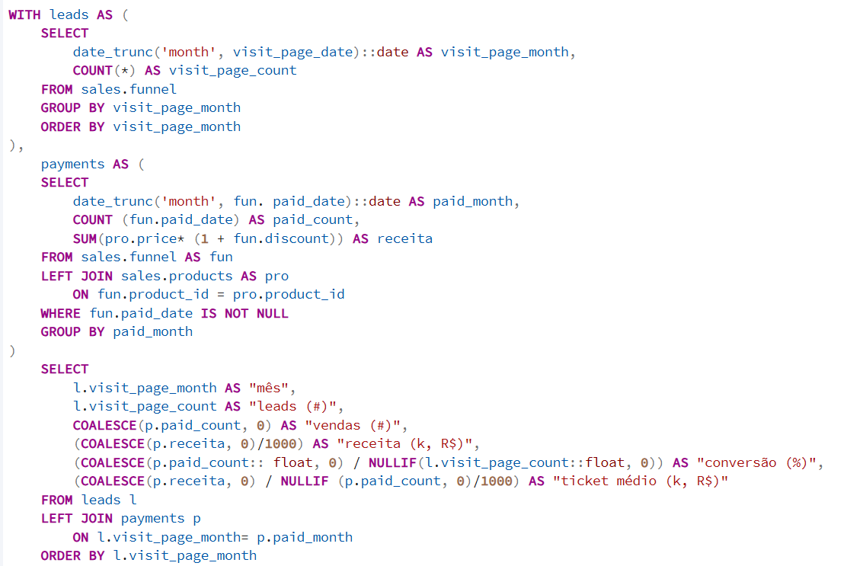
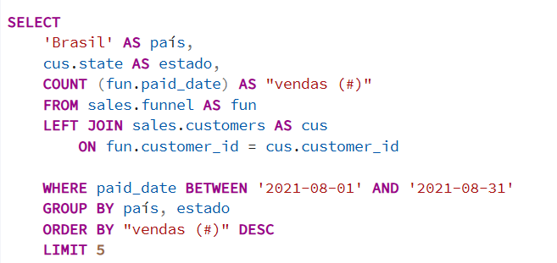
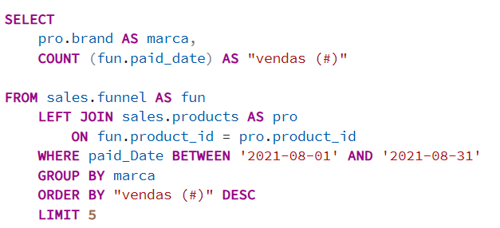
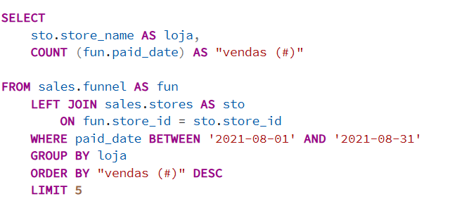
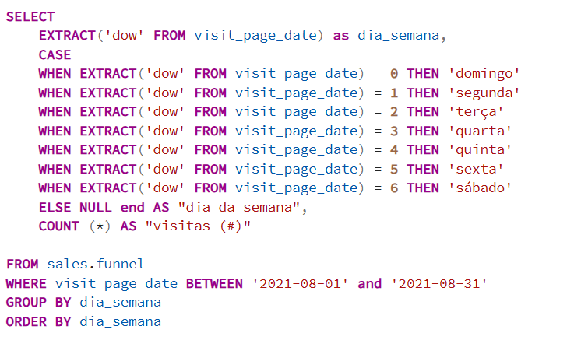
-- (Query 1) Receita, leads, conversão e ticket médio mês a mês
-- Colunas: mês, leads (#), vendas (#), receita (k, R$), conversão (%), ticket médio (k, R$)
-- (Query 2) Estados que mais venderam
-- Colunas: país, estado, vendas (#)
-- (Query 3) Marcas que mais venderam no mês
-- Colunas: marca, vendas (#)
-- (Query 4) Lojas que mais venderam
-- Colunas: loja, vendas (#)
-- (Query 5) Dias da semana com maior número de visitas ao site
-- Colunas: dia_semana, dia da semana, visitas (#)

